Solicitud gráfica
 | Área: | Matemáticas |  |  | Fecha:
 | Grado: | 11
 | Título del tema: | Geometría analítica |  |  | ¿Cuaderno de estudio o recurso? | Cuaderno de Estudio
 | Editor:

 | Código guión o recurso: | MA_10_05_CO | ← Para determinar este código, visite la hoja de Ayuda
 |  |  |  |  | ESPECIFICACIÓN DE ARCHIVOS A ENTREGAR
Núm. | Archivo Shutterstock o ruta en web | Imagen para: | Tipo | Formato | Nombre imagen SMALL | Tamaño imagen SMALL | Nombre imagen ZOOM | Tamaño imagen ZOOM | Descripción | Observaciones
IMG01 | ver observaciones | Cuaderno de Estudio | Ilustración | Horizontal | MA_10_05_CO_IMG01_small | 526 x 370 px | MA_10_05_CO_IMG01_zoom | 800 x 600 px | Ilustración como en la imagen de referencia. Se debe mostrar dos planos cartesianos, uno con una recta y otro con una circunferencia. | 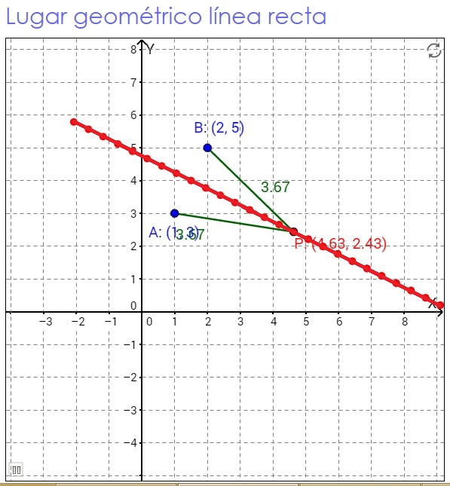 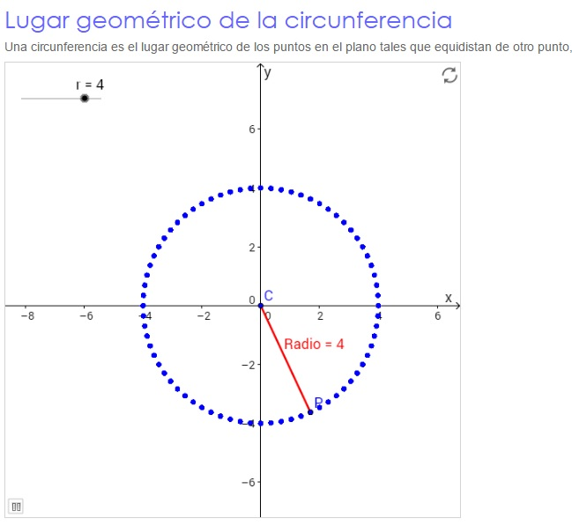
IMG02 | ver observaciones | Cuaderno de Estudio | Ilustración | Horizontal | MA_10_05_CO_IMG02_small | 526 x 370 px | MA_10_05_CO_IMG02_zoom | 800 x 600 px | Plano cartesiano sobre el que se han marcado los puntos A, B y C ubicados respectivamente en –6, 5 y 9 sobre el eje X
IMG03 | ver observaciones | Cuaderno de Estudio | Ilustración | Horizontal | MA_10_05_CO_IMG03_small | 526 x 370 px | MA_10_05_CO_IMG03_zoom | 800 x 600 px | Ilustración como en la imagen de referencia | 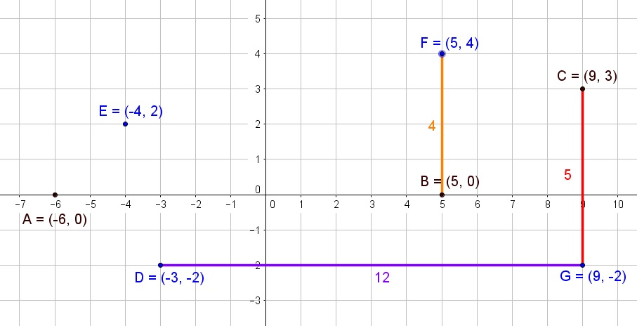
IMG04 | ver observaciones | Cuaderno de Estudio | Ilustración | Horizontal | MA_10_05_CO_IMG04_small | 526 x 370 px | MA_10_05_CO_IMG04_zoom | 800 x 600 px | Ilustración como en la imagen de referencia. Por favor, eliminar los signos de igualdad | 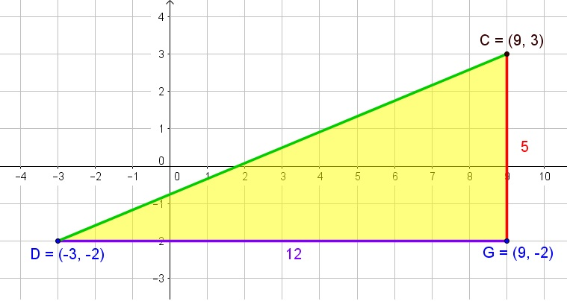
IMG05 | ver observaciones | Cuaderno de Estudio | Ilustración | Horizontal | MA_10_05_CO_IMG05_small | 526 x 370 px | MA_10_05_CO_IMG05_zoom | 800 x 600 px | Ilustración como en la imagen de referencia. Por favor, eliminar los signos de igualdad | 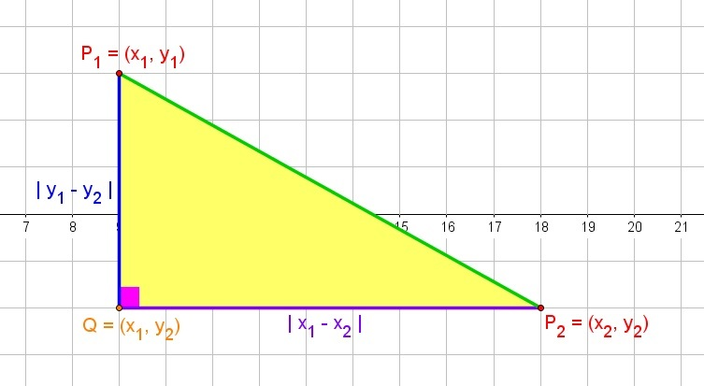
IMG06 | ver observaciones | Cuaderno de Estudio | Ilustración | Horizontal | MA_10_05_CO_IMG06_small | 526 x 370 px | MA_10_05_CO_IMG06_zoom | 800 x 600 px | Ilustración como en la imagen de referencia | 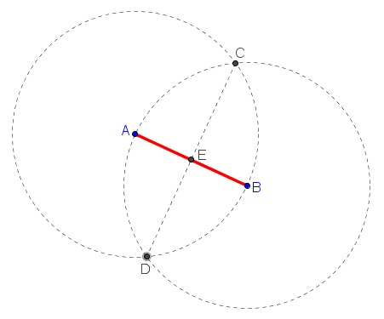
IMG07 | ver observaciones | Cuaderno de Estudio | Ilustración | Horizontal | MA_10_05_CO_IMG07_small | 526 x 370 px | MA_10_05_CO_IMG07_zoom | 800 x 600 px | Ilustración como en la imagen de referencia
IMG08 | ver observaciones | Cuaderno de Estudio | Ilustración | Horizontal | MA_10_05_CO_IMG08_small | 526 x 370 px | MA_10_05_CO_IMG08_zoom | 800 x 600 px | Ilustración como en la imagen de referencia | 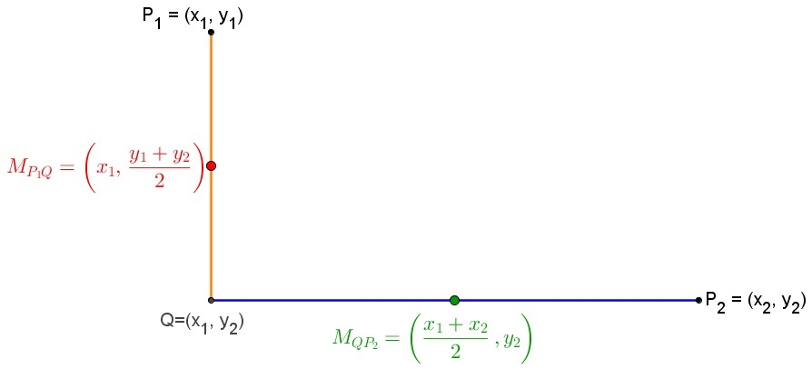
IMG09 | ver observaciones | Cuaderno de Estudio | Ilustración | Horizontal | MA_10_05_CO_IMG09_small | 526 x 370 px | MA_10_05_CO_IMG09_zoom | 800 x 600 px | Ilustración como en la imagen de referencia. Por favor, eliminar los signos de igualdad | 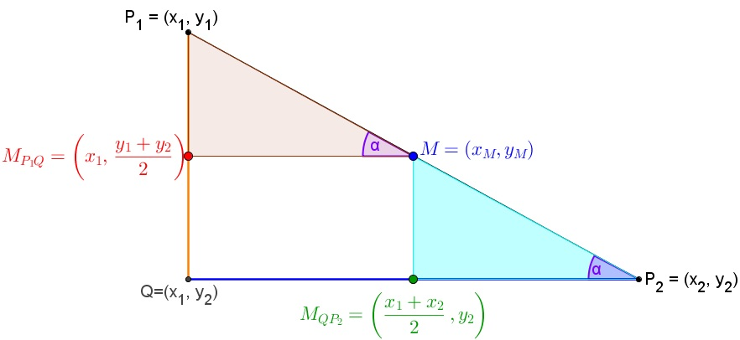
IMG10 | ver observaciones | Cuaderno de Estudio | Ilustración | Horizontal | MA_10_05_CO_IMG10_small | 526 x 370 px | MA_10_05_CO_IMG10_zoom | 800 x 600 px | Ilustración como en la imagen de referencia. Por favor, eliminar los signos de igualdad | 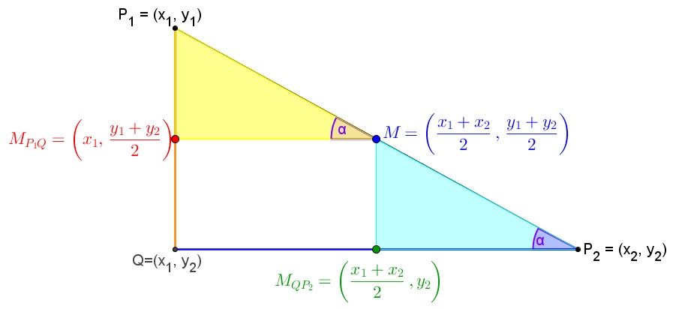
IMG11 | ver observaciones | Cuaderno de Estudio | Ilustración | Horizontal | MA_10_05_CO_IMG11_small | 526 x 370 px | MA_10_05_CO_IMG11_zoom | 800 x 600 px | Ilustración como en la imagen de referencia. Por favor, eliminar los signos de igualdad | 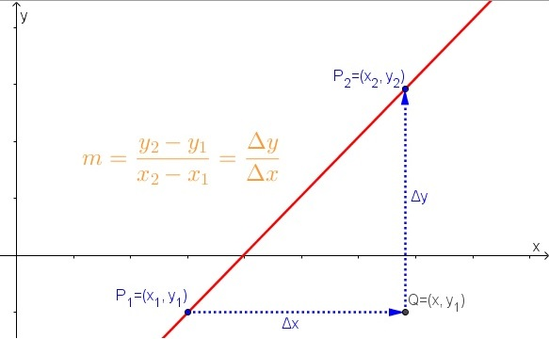
IMG12 | ver observaciones | Cuaderno de Estudio | Ilustración | Horizontal | MA_10_05_CO_IMG12_small | 526 x 370 px | MA_10_05_CO_IMG12_zoom | 800 x 600 px | Ilustración como en la imagen de referencia
IMG13 | ver observaciones | Cuaderno de Estudio | Ilustración | Horizontal | MA_10_05_CO_IMG13_small | 526 x 370 px | MA_10_05_CO_IMG13_zoom | 800 x 600 px | Ilustración como en la imagen de referencia | 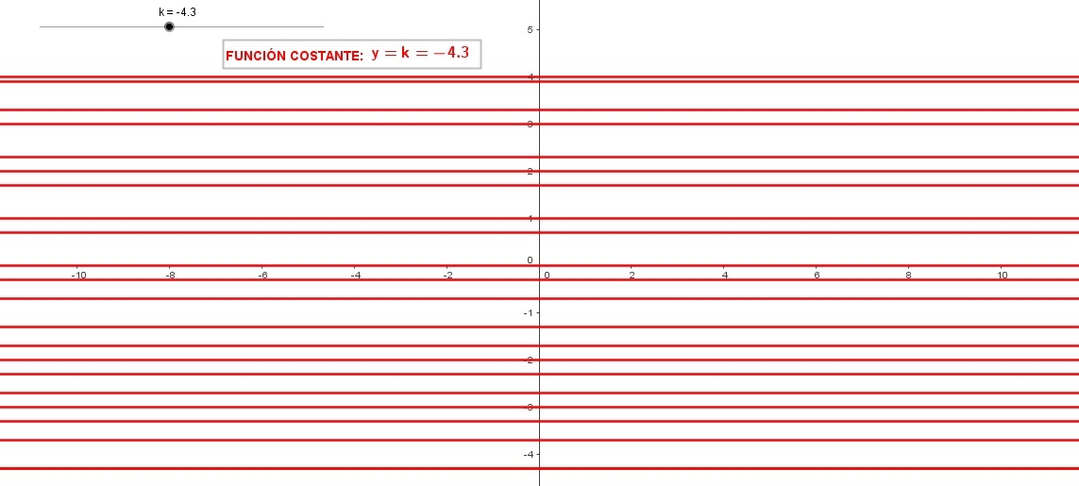
IMG14 | ver observaciones | Cuaderno de Estudio | Ilustración | Horizontal | MA_10_05_CO_IMG14_small | 526 x 370 px | MA_10_05_CO_IMG14_zoom | 800 x 600 px | Ilustración como en la imagen de referencia
IMG15 | ver observaciones | Cuaderno de Estudio | Ilustración | Horizontal | MA_10_05_CO_IMG15_small | 526 x 370 px | MA_10_05_CO_IMG15_zoom | 800 x 600 px | Ilustración como en la imagen de referencia
IMG16 | ver observaciones | Cuaderno de Estudio | Ilustración | Horizontal | MA_10_05_CO_IMG16_small | 526 x 370 px | MA_10_05_CO_IMG16_zoom | 800 x 600 px | Ilustración como en la imagen de referencia. Por favor, eliminar los signos de igualdad | 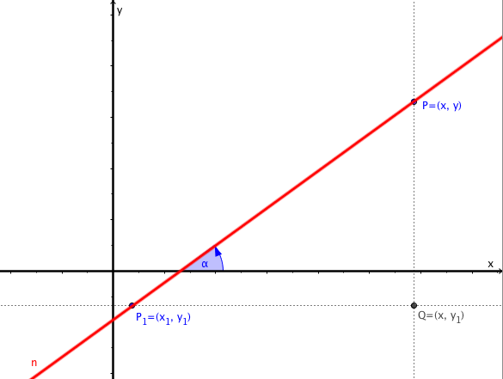
IMG17 | ver observaciones | Cuaderno de Estudio | Ilustración | Horizontal | MA_10_05_CO_IMG17_small | 526 x 370 px | MA_10_05_CO_IMG17_zoom | 800 x 600 px | Ilustración como en la imagen de referencia. Por favor, eliminar los signos de igualdad que aparecen en azul | 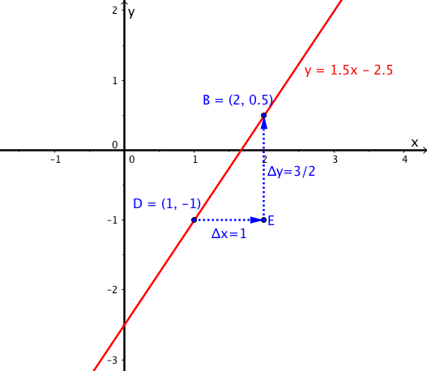
IMG18 | ver observaciones | Cuaderno de Estudio | Ilustración | Horizontal | MA_10_05_CO_IMG18_small | 526 x 370 px | MA_10_05_CO_IMG18_zoom | 800 x 600 px | Ilustración como en la imagen de referencia. Por favor, eliminar los signos de igualdad que aparecen en azul | 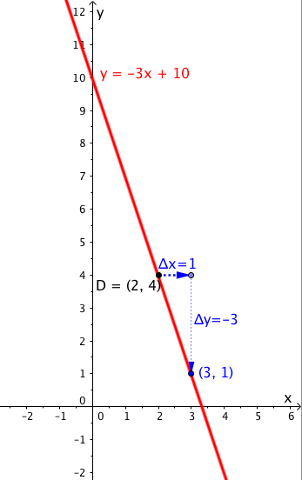
IMG19 | ver observaciones | Cuaderno de Estudio | Ilustración | Horizontal | MA_10_05_CO_IMG19_small | 526 x 370 px | MA_10_05_CO_IMG19_zoom | 800 x 600 px | Ilustración como en la imagen de referencia. Por favor, eliminar los signos de igualdad | 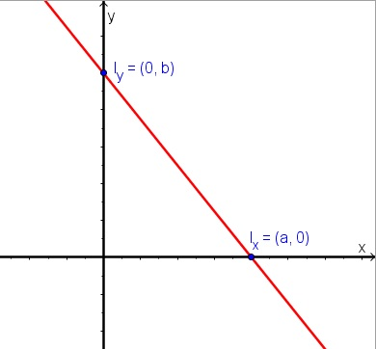
IMG20 | ver observaciones | Cuaderno de Estudio | Ilustración | Horizontal | MA_10_05_CO_IMG20_small | 526 x 370 px | MA_10_05_CO_IMG20_zoom | 800 x 600 px | Ilustración como en la imagen de referencia. Por favor, eliminar los signos de igualdad que aparecen en azul | 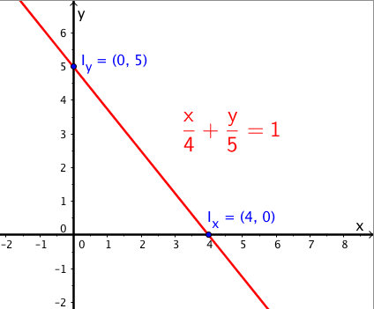
IMG21 | 4º ESO – Matemáticas – Geometría analítica – 4: Las posiciones relativas a dos rectas | Cuaderno de Estudio | Ilustración | Horizontal | MA_10_05_CO_IMG21_small | 526 x 370 px | MA_10_05_CO_IMG21_zoom | 800 x 600 px |  | 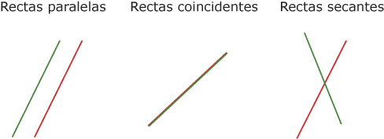
IMG22 | 4º ESO – Matemáticas – Geometría analítica – 4: Las posiciones relativas a dos rectas | Cuaderno de Estudio | Ilustración | Horizontal | MA_10_05_CO_IMG22_small | 526 x 370 px | MA_10_05_CO_IMG22_zoom | 800 x 600 px | Modificaciones a la imagen aprovechada, como se muestra en la referencia.
IMG23 | ver observaciones | Cuaderno de Estudio | Ilustración | Horizontal | MA_10_05_CO_IMG23_small | 526 x 370 px | MA_10_05_CO_IMG23_zoom | 800 x 600 px | Ilustración como en la imagen de referencia | 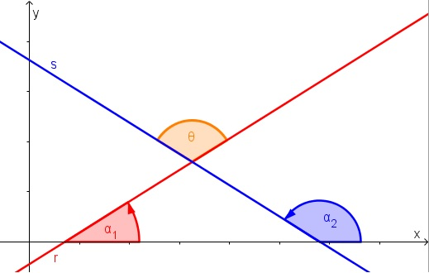
IMG24 | 304269113 | Cuaderno de Estudio | Ilustración | Horizontal | MA_10_05_CO_IMG24_small | 526 x 370 px | MA_10_05_CO_IMG24_zoom | 800 x 600 px |  | 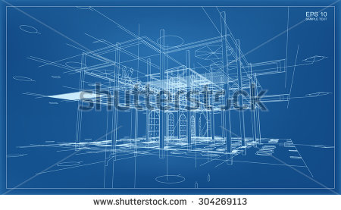
IMG25 | ver observaciones | Cuaderno de Estudio | Ilustración | Horizontal | MA_10_05_CO_IMG25_small | 526 x 370 px | MA_10_05_CO_IMG25_zoom | 800 x 600 px | Ilustraciones similares a las de referencia | 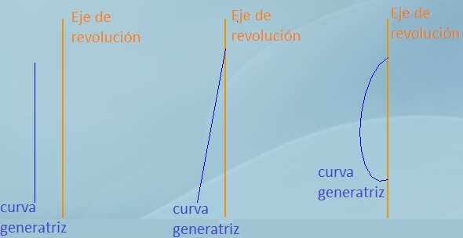
IMG26 | ver observaciones | Cuaderno de Estudio | Ilustración | Horizontal | MA_10_05_CO_IMG26_small | 526 x 370 px | MA_10_05_CO_IMG26_zoom | 800 x 600 px | Ilustración como en la imagen de referencia | 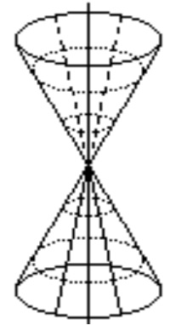
IMG27 | ver observaciones | Cuaderno de Estudio | Ilustración | Horizontal | MA_10_05_CO_IMG27_small | 526 x 370 px | MA_10_05_CO_IMG27_zoom | 800 x 600 px | Ilustración como en la imagen de referencia | 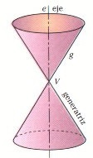 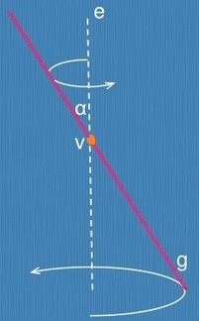
IMG28 | ver observaciones | Cuaderno de Estudio | Ilustración | Horizontal | MA_10_05_CO_IMG28_small | 526 x 370 px | MA_10_05_CO_IMG28_zoom | 800 x 600 px | Imágenes de secciones cónicas. Se debe mostrar los dos conos como en la imagen, el plano que los corta y resaltar la figura (que se muestra en rojo) que forma la intersección de las figuras. Eliminar los ejes que se muestran en la imagen de referencia | 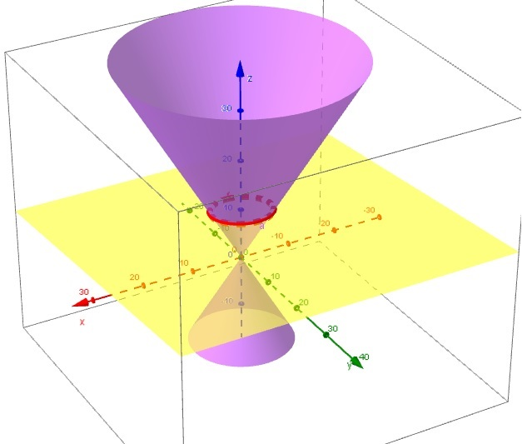 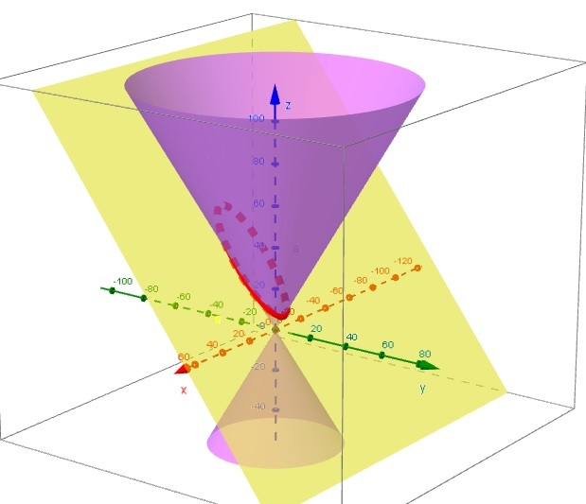 | 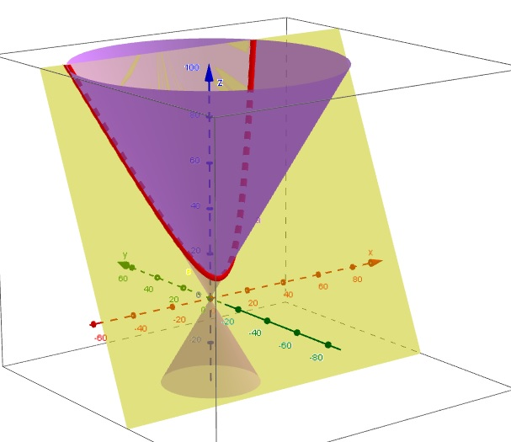 | 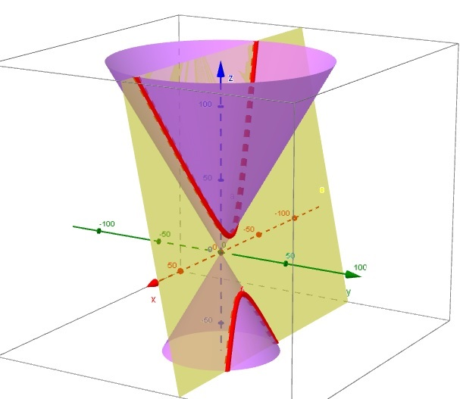
IMG29 | ver observaciones | Cuaderno de Estudio | Ilustración | Horizontal | MA_10_05_CO_IMG29_small | 526 x 370 px | MA_10_05_CO_IMG29_zoom | 800 x 600 px | Ilustración como en la imagen de referencia | 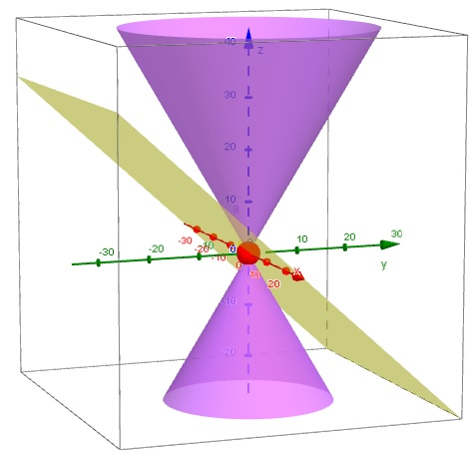 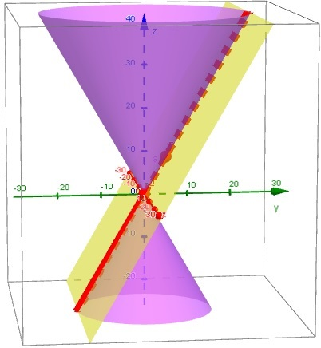 | 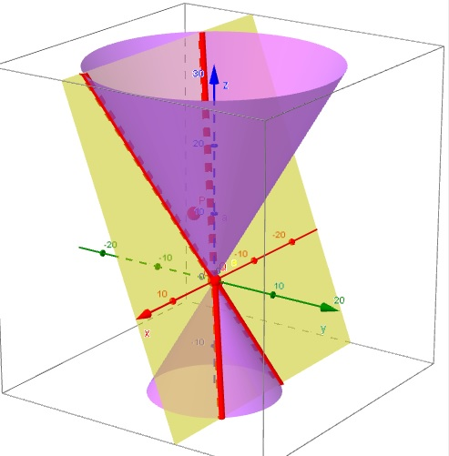
IMG30 | ver observaciones | Cuaderno de Estudio | Ilustración | Horizontal | MA_10_05_CO_IMG30_small | 526 x 370 px | MA_10_05_CO_IMG30_zoom | 800 x 600 px | Ilustración como en la imagen de referencia
IMG31 | ver observaciones | Cuaderno de Estudio | Ilustración | Horizontal | MA_10_05_CO_IMG31_small | 526 x 370 px | MA_10_05_CO_IMG31_zoom | 800 x 600 px | Ilustración como en la imagen de referencia. Por favor, cambiar el punto por una coma. | 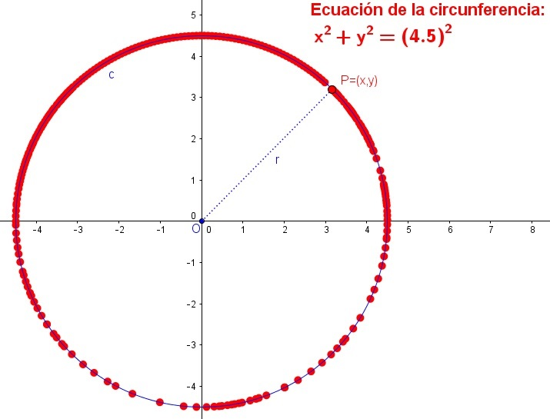
IMG32 | ver observaciones | Cuaderno de Estudio | Ilustración | Horizontal | MA_10_05_CO_IMG32_small | 526 x 370 px | MA_10_05_CO_IMG32_zoom | 800 x 600 px | Ilustración como en la imagen de referencia. Por favor, eliminar los signos de igualdad. | 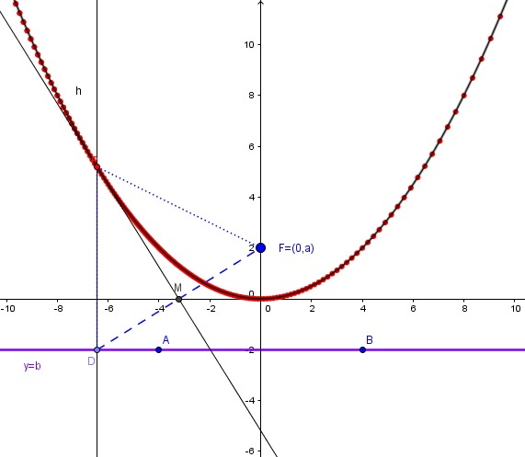
IMG33 | ver observaciones | Cuaderno de Estudio | Ilustración | Horizontal | MA_10_05_CO_IMG33_small | 526 x 370 px | MA_10_05_CO_IMG33_zoom | 800 x 600 px | Ilustración como en la imagen de referencia | 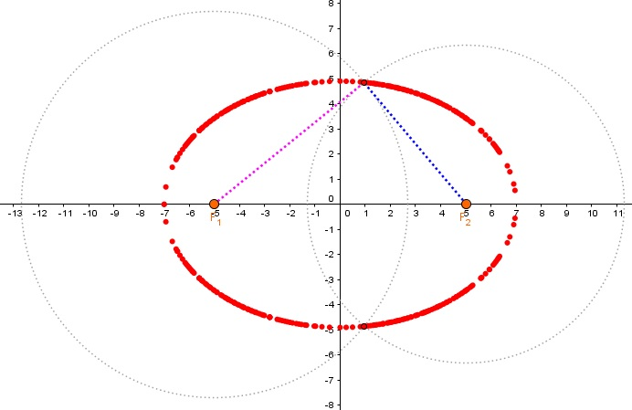
IMG34 | ver observaciones | Cuaderno de Estudio | Ilustración | Horizontal | MA_10_05_CO_IMG34_small | 526 x 370 px | MA_10_05_CO_IMG34_zoom | 800 x 600 px | Ilustración como en la imagen de referencia | 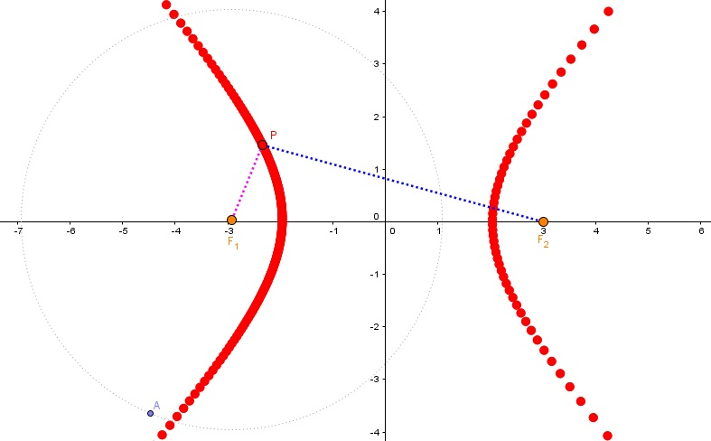
IMG35 | ver observaciones | Cuaderno de Estudio | Ilustración | Horizontal | MA_10_05_CO_IMG35_small | 526 x 370 px | MA_10_05_CO_IMG35_zoom | 800 x 600 px | Ilustración como en la imagen de referencia | 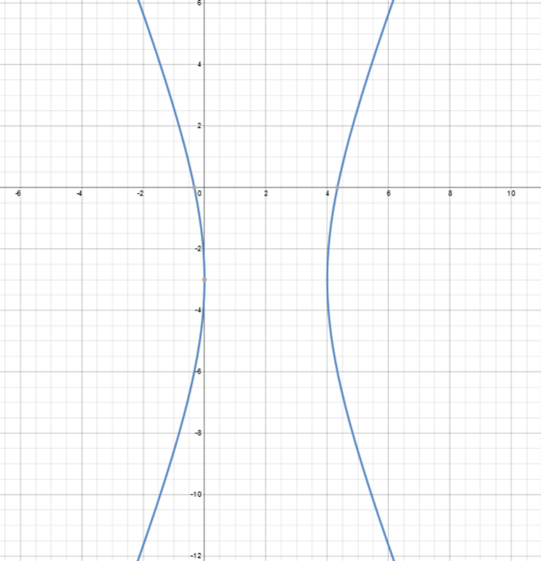
IMG36 | ver observaciones | Cuaderno de Estudio | Ilustración | Horizontal | MA_10_05_CO_IMG36_small | 526 x 370 px | MA_10_05_CO_IMG36_zoom | 800 x 600 px | Tabla como se indica en el documento anexo
IMG37 | ver observaciones | Cuaderno de Estudio | Ilustración | Horizontal | MA_10_05_CO_IMG37_small | 526 x 370 px | MA_10_05_CO_IMG37_zoom | 800 x 600 px | Gráfico de las ecuaciones (x – 2)^2 = 8(y – 1) y=-1 Incluir la ecuación en el gráfico Marcar el punto (2,3) | 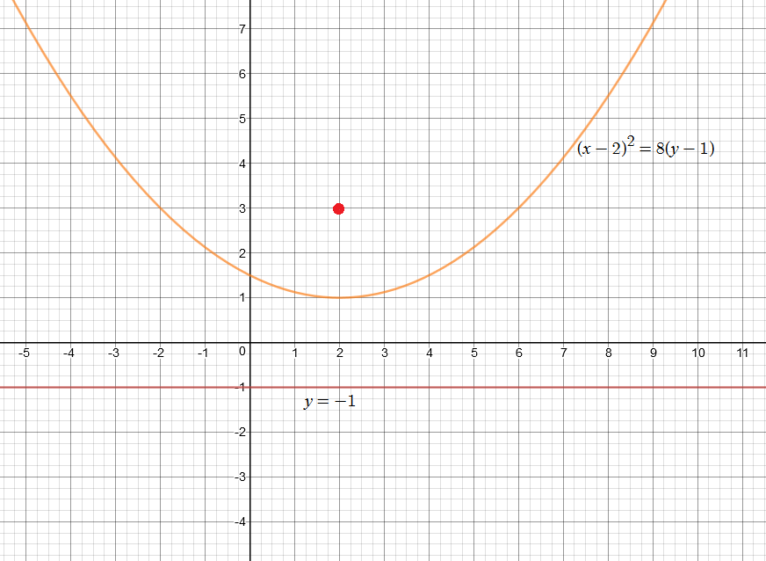
IMG38 | ver observaciones | Cuaderno de Estudio | Ilustración | Horizontal | MA_10_05_CO_IMG38_small | 526 x 370 px | MA_10_05_CO_IMG38_zoom | 800 x 600 px | Gráfico de las ecuaciones (y + 3)^2 = –12(x + 1) x=2 Incluir la ecuación en el gráfico Marcar el punto (-4, -3) | 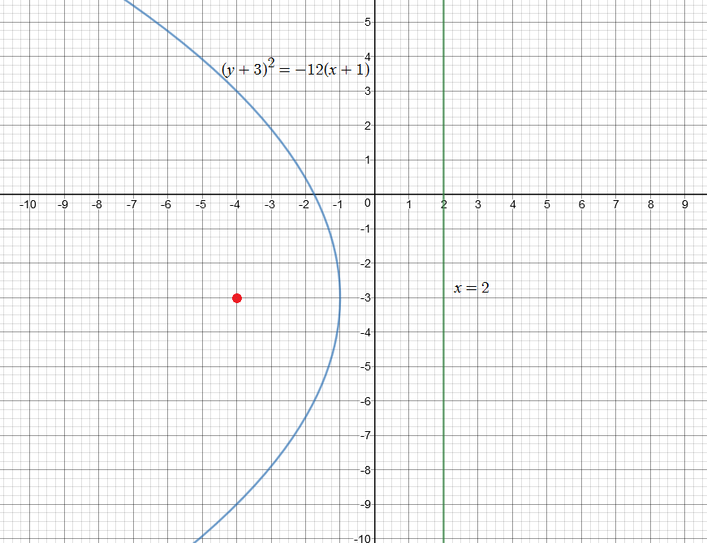
IMG39 | ver observaciones | Cuaderno de Estudio | Ilustración | Horizontal | MA_10_05_CO_IMG39_small | 526 x 370 px | MA_10_05_CO_IMG39_zoom | 800 x 600 px | Gráfico de las ecuaciones (y – 3)^2 = 2(x + 4) x=-9/2 Incluir la ecuación en el gráfico (-3,5, 3) | 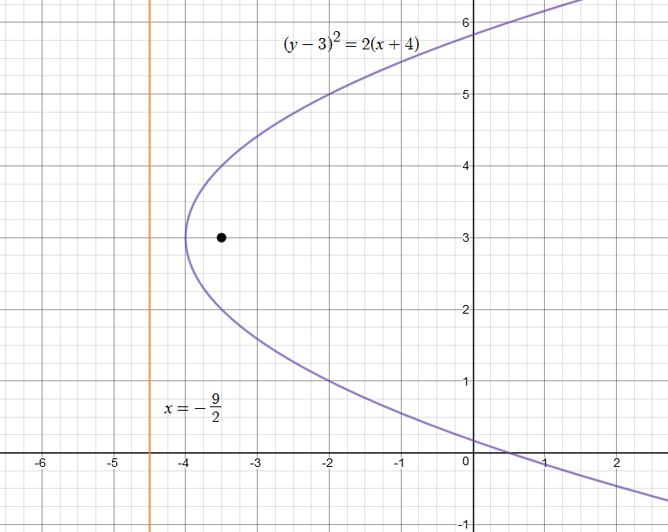
IMG40 | ver observaciones | Cuaderno de Estudio | Ilustración | Horizontal | MA_10_05_CO_IMG40_small | 526 x 370 px | MA_10_05_CO_IMG40_zoom | 800 x 600 px | Gráfico de la ecuación (x-1)^2/169+(y+2)^2/144=1 Resaltar los puntos F(6, –2) y F(–4, –2) | 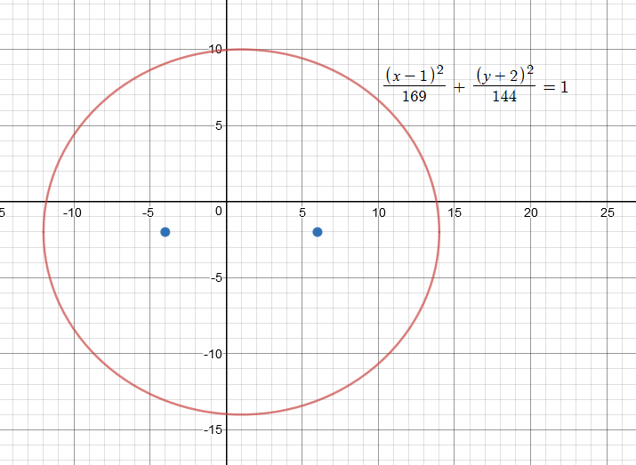
IMG41 | ver observaciones | Cuaderno de Estudio | Ilustración | Horizontal | MA_10_05_CO_IMG41_small | 526 x 370 px | MA_10_05_CO_IMG41_zoom | 800 x 600 px | Gráfico de la ecuación 64x^2 + 15y^2 + 90y – 512x + 199 = 0 Resaltar los puntos (4, 4) y (4, –10) | 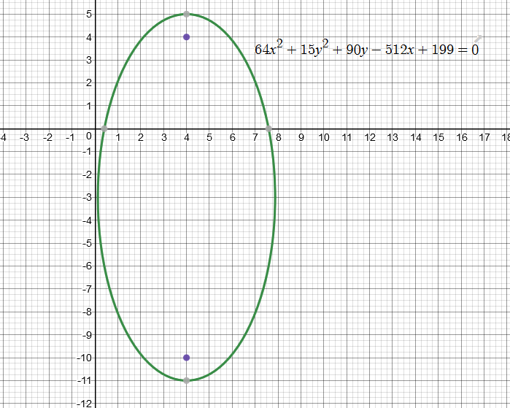
IMG42 | ver observaciones | Cuaderno de Estudio | Ilustración | Horizontal | MA_10_05_CO_IMG42_small | 526 x 370 px | MA_10_05_CO_IMG42_zoom | 800 x 600 px | Gráfico de las ecuaciones (x-3)^2/64-(y+2)^2/36=1 y+2=3/4(x-3) y+2=-3/4(x-3) Dibujar las rectas punteadas. Resaltar los puntos (–7, –2) y (13, –2) | 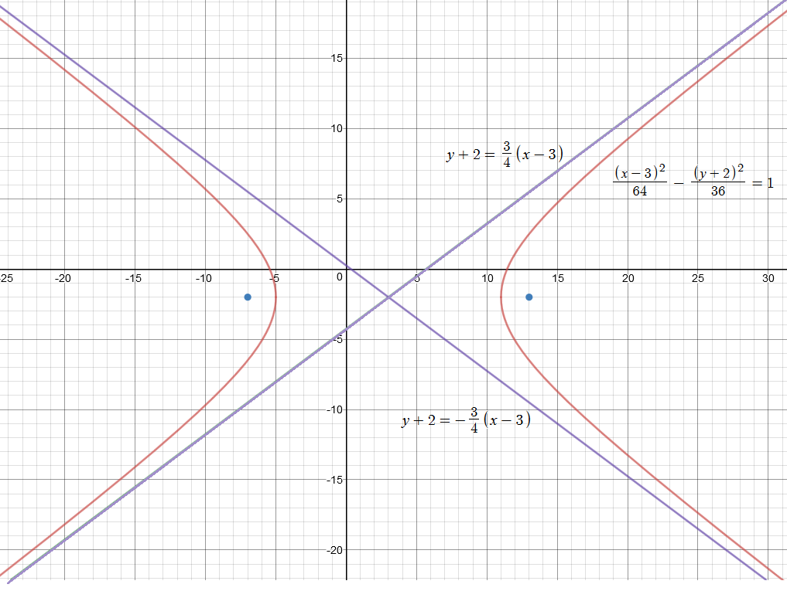
IMG43 | ver observaciones | Cuaderno de Estudio | Ilustración | Horizontal | MA_10_05_CO_IMG43_small | 526 x 370 px | MA_10_05_CO_IMG43_zoom | 800 x 600 px | Gráfico de las ecuaciones (y+5)^2/25-(x-3)^2/144=1 y+5=12/5(x-3) y+5=-12/5(x-3) Dibujar las rectas punteadas. Resaltar los puntos (3, –18) y (3, 8) | 